Лист1
TWINS №13
№ | Наименование | Штрих код | Полотно | Размер |  | Опт1 | Опт2
1 | Рубашка ясельная Р.я-01СМ1№12 | 96551 | Супрем | 56-62 |  | 400 | 460
2 | Боди Б-01 СМ1 № 13 | 96131 | Супрем | 56-62 |  | 450 | 550
3 | Ползунки П-01 СМ1№13 | 96674 | Супрем | 56-62 |  | 330 | 400
4 | Распашонка Р-01СМ1№13 | 96674 | Супрем | 56-62 |  | 300 | 345
5 | Комбинезон ясельный К.-01СМ1№13 | 96186 | Супрем | 68-80 |  | 730 | 850
6 | Толстовка Тка-001 Фп2М1№13 | 96476 | Футер без начеса | 98-122 |  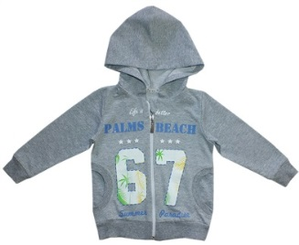 | 1280 | 1450
7 | Брюки Б.т-00Фп2М1№12 | 96483 | Футер без начеса | 98-122 |  | 850 | 980
8 | Комплект Толстовка,брюки | 96667 | Футер без начеса | 98-122 | 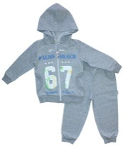 | 2000 | 2275
9 | Джемпер Д-001 ФН1М1№13 | 96421 | Футер без начеса | 98-122 |  | 850 | 950
10 | Брюки Б.т-00Фп2М1№13 | 96490 | Футер без начеса | 98-122 |  | 850 | 980
11 | Комплект джемпер и брюки | 96421+96490 | Футер без начеса | 98-122 |  | 1800 | 2070
12 | Майка М-001СМ1№13 | 96384 | Супрем | 98-122 |  | 480 | 500
13 | Футболка Ф-001 СМ1№13 | 96407 | Супрем | 98-122 |  | 500 | 550

